Figura1.1
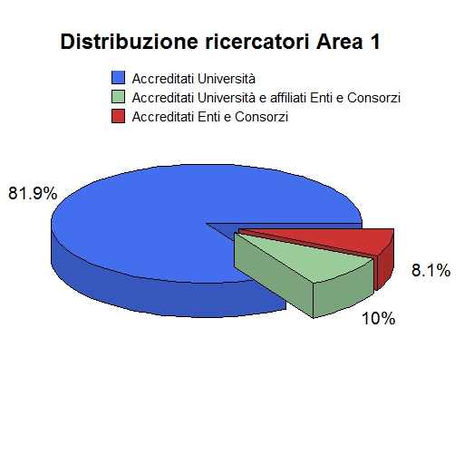
Figura 1.1: Distribuzione dei ricercatori dell’area fra università, enti di ricerca e consorzi

Figura 1.2
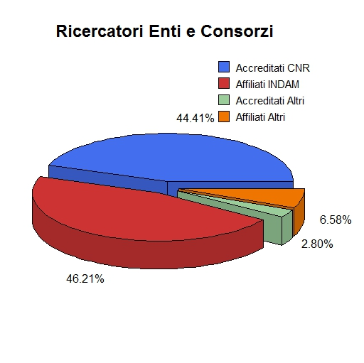
Figura 1.2: Ricercatori degli enti di ricerca e dei consorzi

Figura 1.3
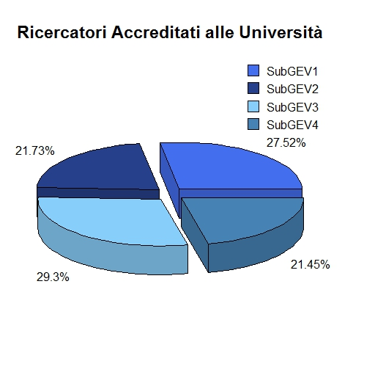
Figura 1.3: Suddivisione per subGEV dei ricercatori accreditati presso le università

Figura 1.4
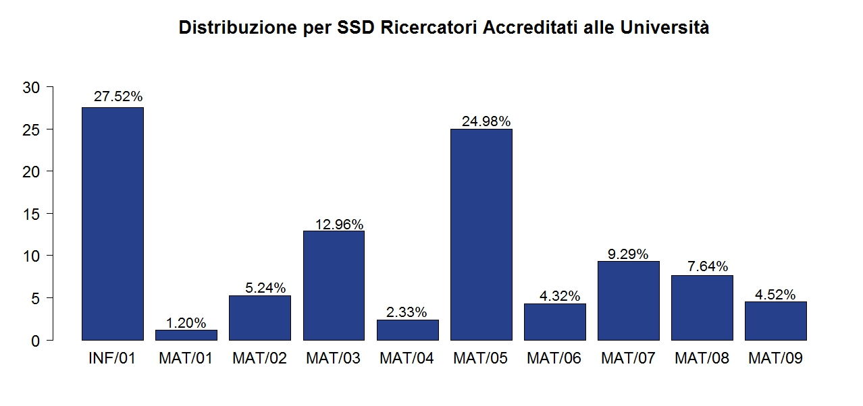
Figura 1.4: Suddivisione per SSD dei ricercatori accreditati presso le università

Figura 2.1
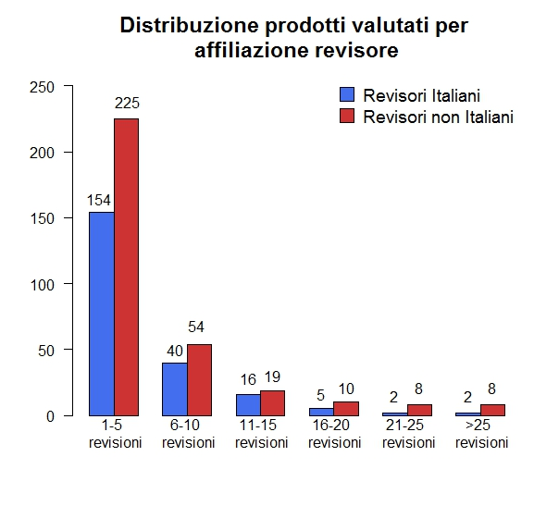
Figura 2.1: Numero di revisioni effettuate dai revisori, distinti per affiliazione (italiana o estera)

Figura 2.2
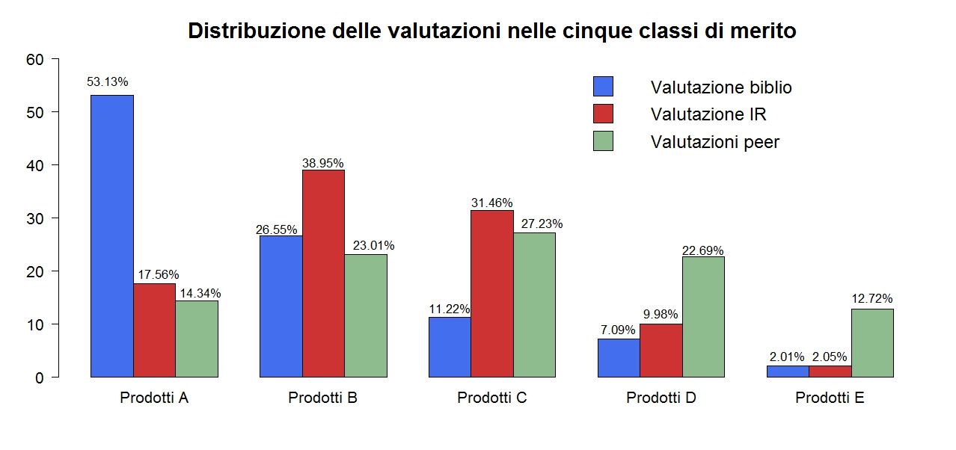
Figura 2.2: Distribuzione delle valutazioni nelle cinque classi di merito per metodologia di valutazione

Figura A.3.1
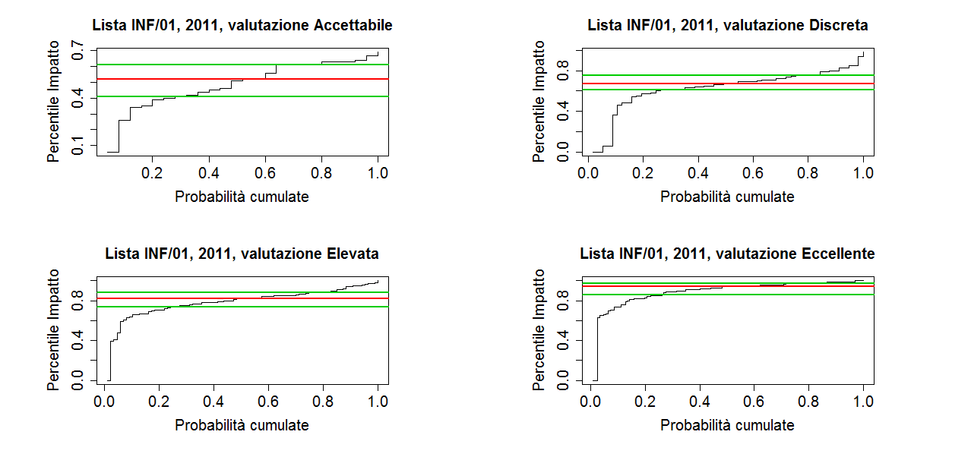
Figura A.3.1: Distribuzione dei percentili d’impatto delle riviste dell’insieme di riferimento INF/01 che nel 2011 hanno pubblicato un articolo sottomesso al GEV 01, suddivisi rispetto alla classe di merito dell’articolo

Figura A.3.2
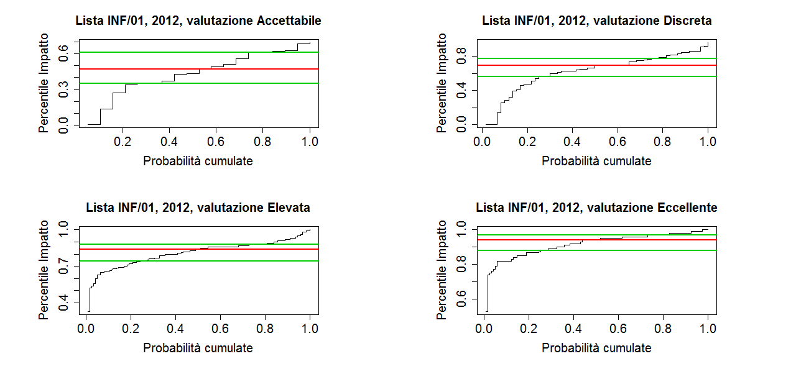
Figura A.3.2: Distribuzione dei percentili d’impatto delle riviste dell’insieme di riferimento INF/01 che nel 2012 hanno pubblicato un articolo sottomesso al GEV 01, suddivisi rispetto alla classe di merito dell’articolo.

Figura A.3.3
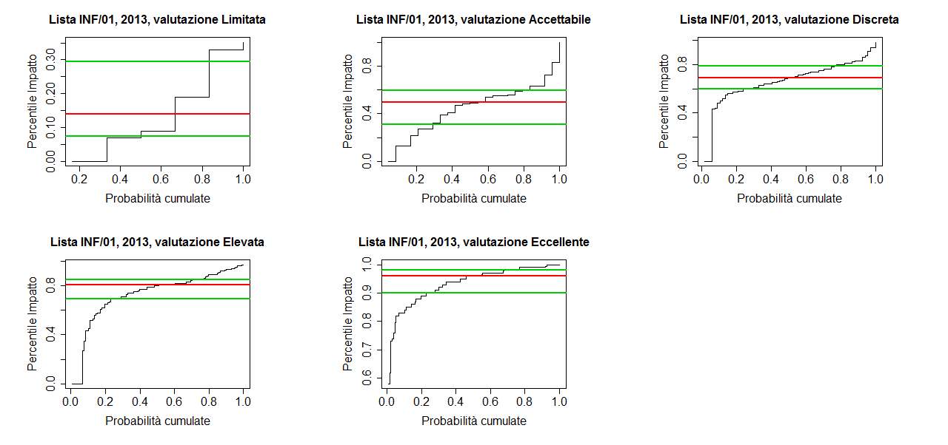
Figura A.3.3: Distribuzione dei percentili d’impatto delle riviste dell’insieme di riferimento INF/01 che nel 2013 hanno pubblicato un articolo sottomesso al GEV 01, suddivisi rispetto alla classe di merito dell’articolo.

Figura A.3.4
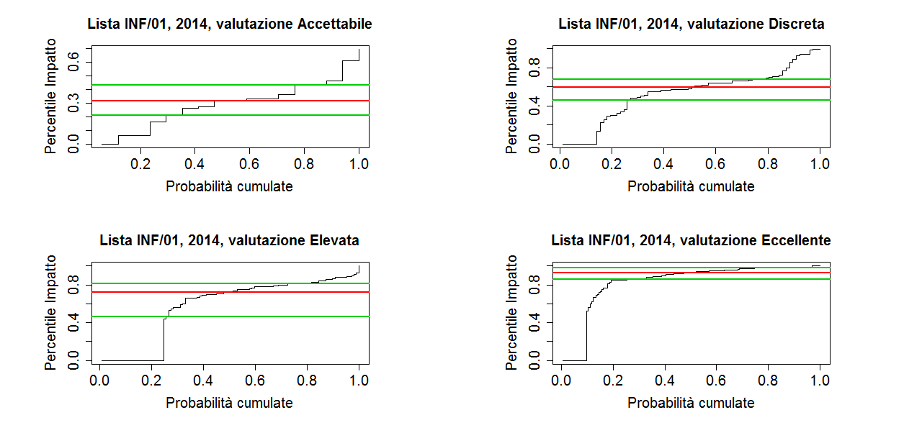
Figura A.3.4: Distribuzione dei percentili d’impatto delle riviste dell’insieme di riferimento INF/01 che nel 2014 hanno pubblicato un articolo sottomesso al GEV 01, suddivisi rispetto alla classe di merito dell’articolo.

Figura A.3.5
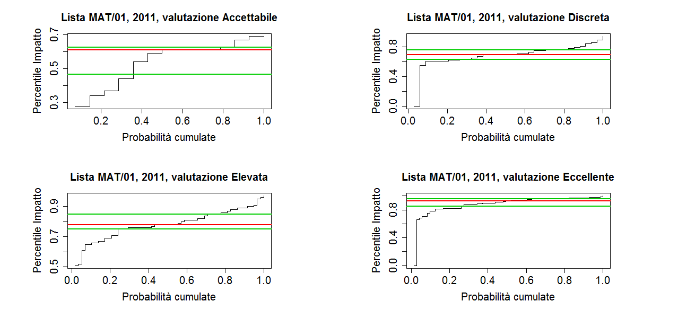
Figura A.3.5: Distribuzione dei percentili d’impatto delle riviste dell’insieme di riferimento MAT/01 che nel 2011 hanno pubblicato un articolo sottomesso al GEV 01, suddivisi rispetto alla classe di merito dell’articolo.

Figura A.3.6
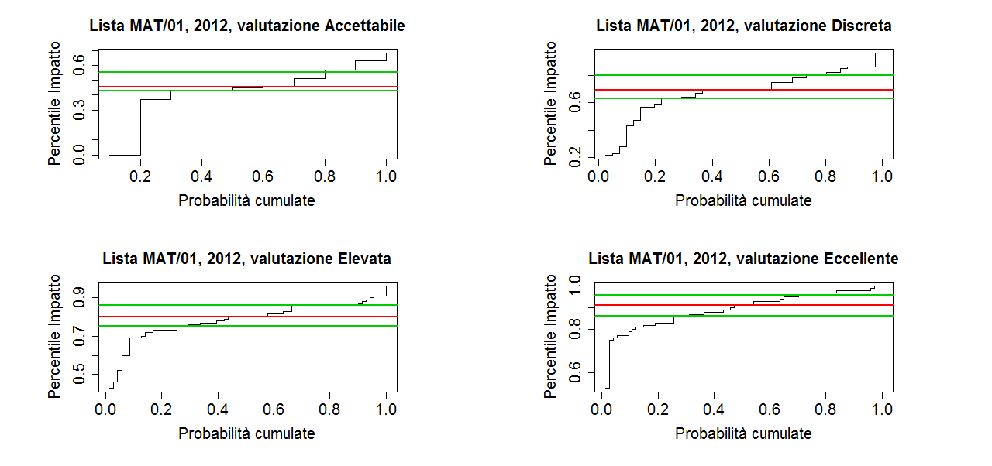
Figura A.3.6: Distribuzione dei percentili d’impatto delle riviste dell’insieme di riferimento MAT/01 che nel 2012 hanno pubblicato un articolo sottomesso al GEV 01, suddivisi rispetto alla classe di merito dell’articolo.

Figura A.3.7
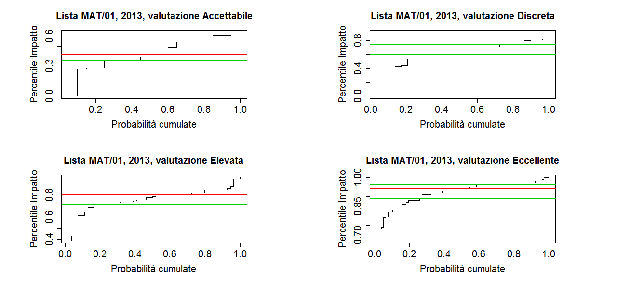
Figura A.3.7: Distribuzione dei percentili d’impatto delle riviste dell’insieme di riferimento MAT/01 che nel 2013 hanno pubblicato un articolo sottomesso al GEV 01, suddivisi rispetto alla classe di merito dell’articolo

Figura A.3.8
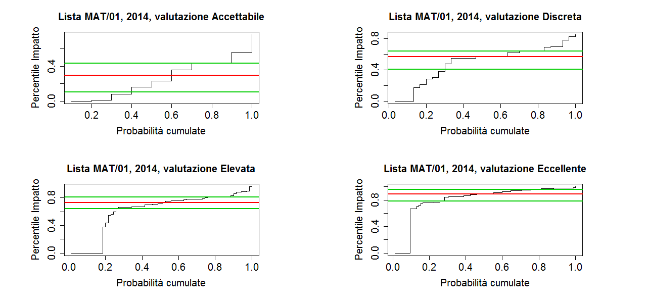
Figura A.3.8: Distribuzione dei percentili d’impatto delle riviste dell’insieme di riferimento MAT/01 che nel 2014 hanno pubblicato un articolo sottomesso al GEV 01, suddivisi rispetto alla classe di merito dell’articolo.

Figura A.3.9
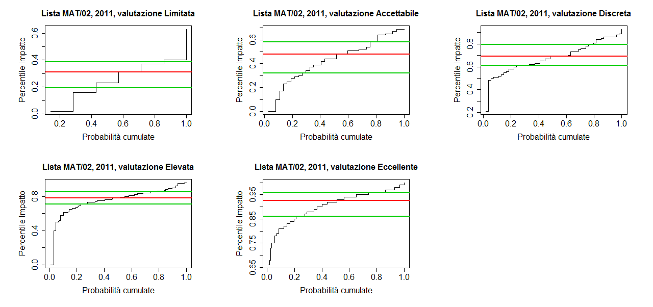
Figura A.3.9: Distribuzione dei percentili d’impatto delle riviste dell’insieme di riferimento MAT/02 che nel 2011 hanno pubblicato un articolo sottomesso al GEV 01, suddivisi rispetto alla classe di merito dell’articolo

Figura A.3.10
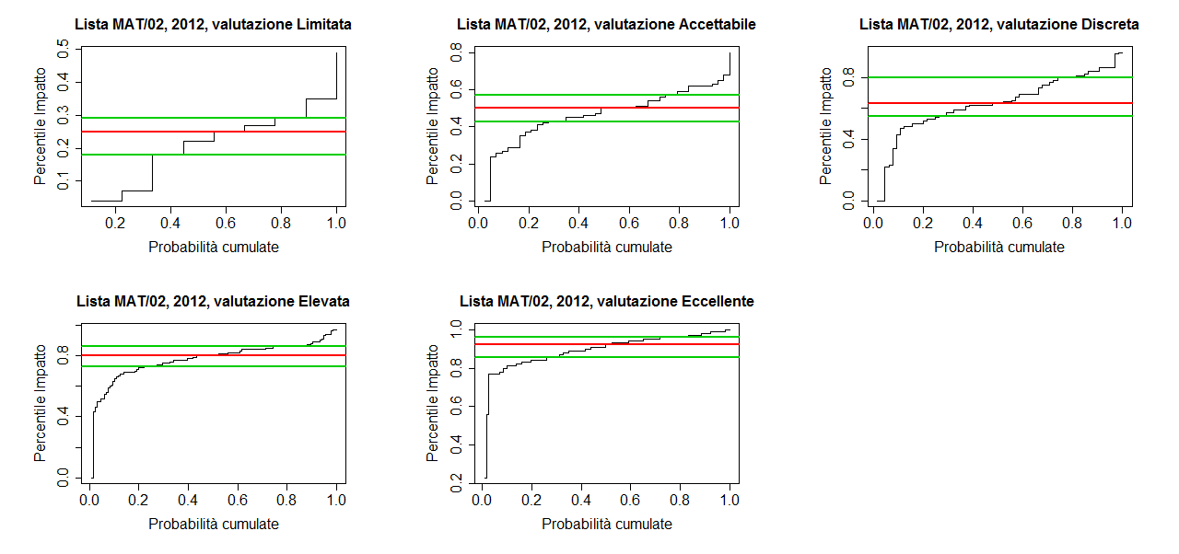
Figura A.3.10: Distribuzione dei percentili d’impatto delle riviste dell’insieme di riferimento MAT/02 che nel 2012 hanno pubblicato un articolo sottomesso al GEV 01, suddivisi rispetto alla classe di merito dell’articolo.

Figura A.3.11
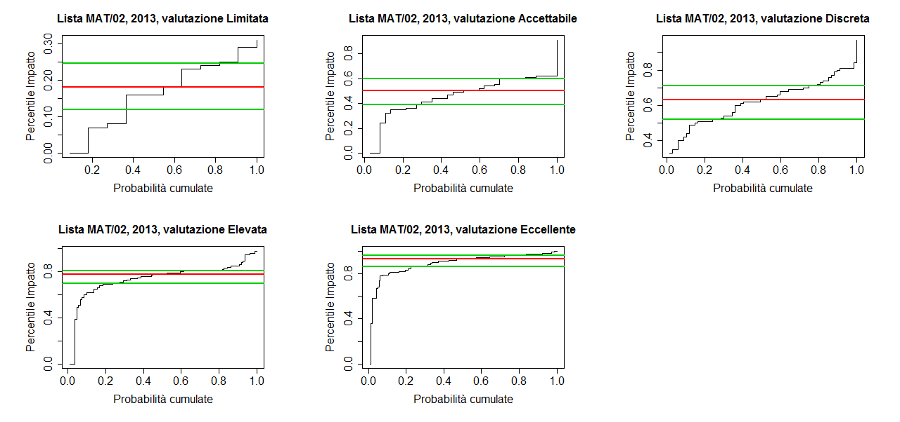
Figura A.3.11: Distribuzione dei percentili d’impatto delle riviste dell’insieme di riferimento MAT/02 che nel 2013 hanno pubblicato un articolo sottomesso al GEV 01, suddivisi rispetto alla classe di merito dell’articolo.

Figura A.3.12
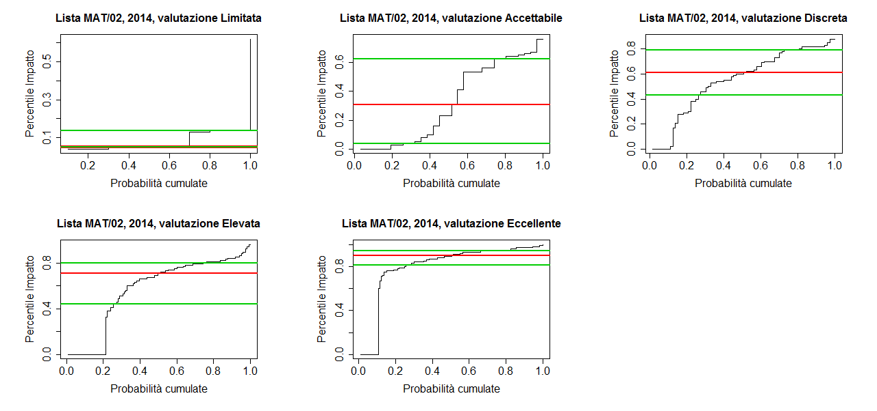
Figura A.3.12: Distribuzione dei percentili d’impatto delle riviste dell’insieme di riferimento MAT/02 che nel 2014 hanno pubblicato un articolo sottomesso al GEV 01, suddivisi rispetto alla classe di merito dell’articolo.

Figura A.3.13
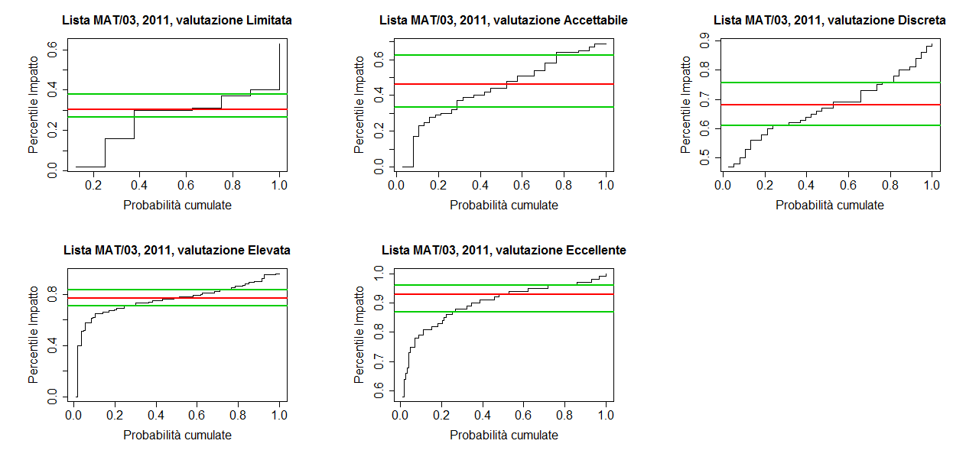
Figura A.3.13: Distribuzione dei percentili d’impatto delle riviste dell’insieme di riferimento MAT/03 che nel 2011 hanno pubblicato un articolo sottomesso al GEV 01, suddivisi rispetto alla classe di merito dell’articolo.

Figura A.3.14
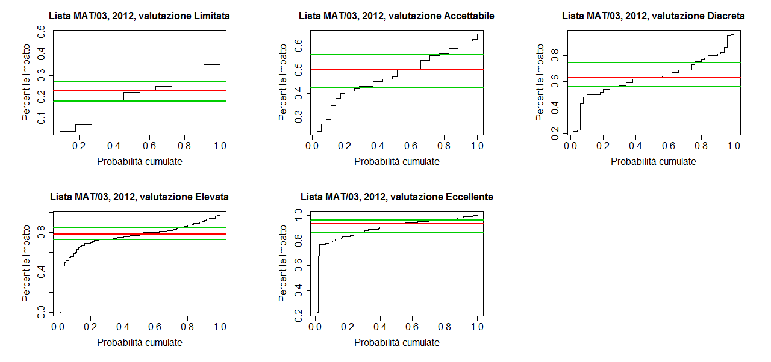
Figura A.3.14: Distribuzione dei percentili d’impatto delle riviste dell’insieme di riferimento MAT/03 che nel 2012 hanno pubblicato un articolo sottomesso al GEV 01, suddivisi rispetto alla classe di merito dell’articolo.

Figura A.3.15
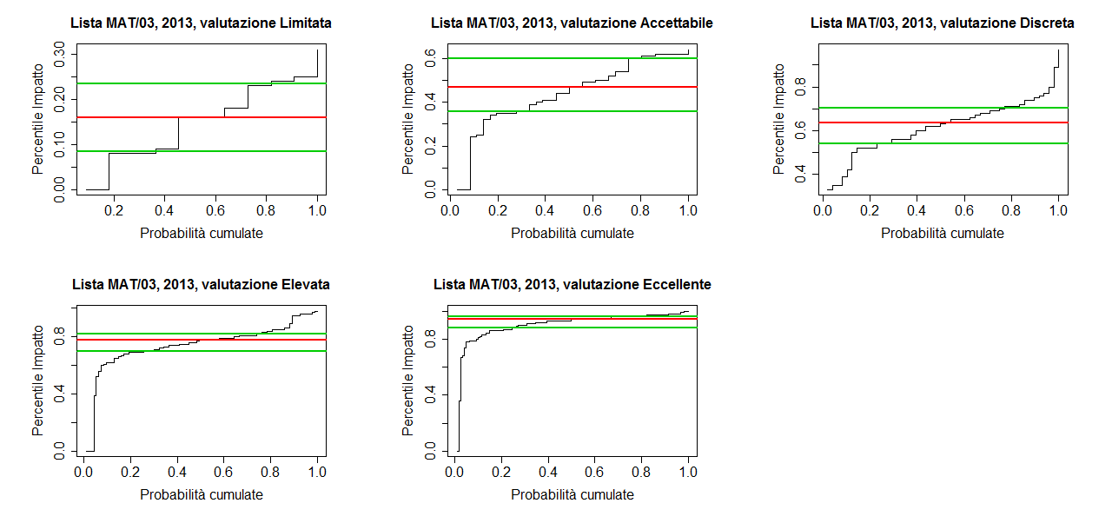
Figura A.3.15: Distribuzione dei percentili d’impatto delle riviste dell’insieme di riferimento MAT/03 che nel 2013 hanno pubblicato un articolo sottomesso al GEV 01, suddivisi rispetto alla classe di merito dell’articolo.

Figura A.3.16
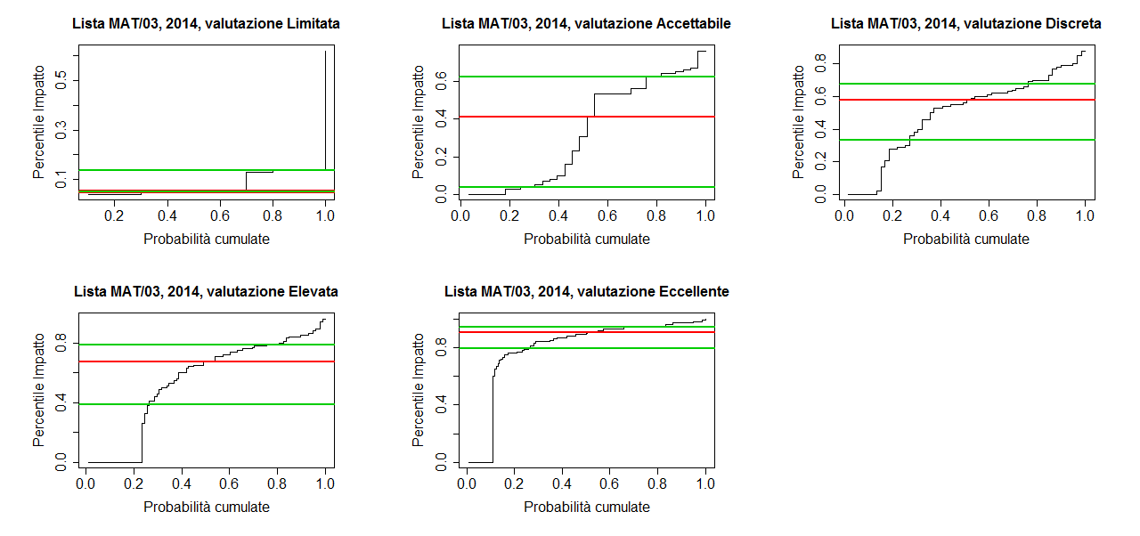
Figura A.3.16: Distribuzione dei percentili d’impatto delle riviste dell’insieme di riferimento MAT/03 che nel 2014 hanno pubblicato un articolo sottomesso al GEV 01, suddivisi rispetto alla classe di merito dell’articolo.

Figura A.3.17
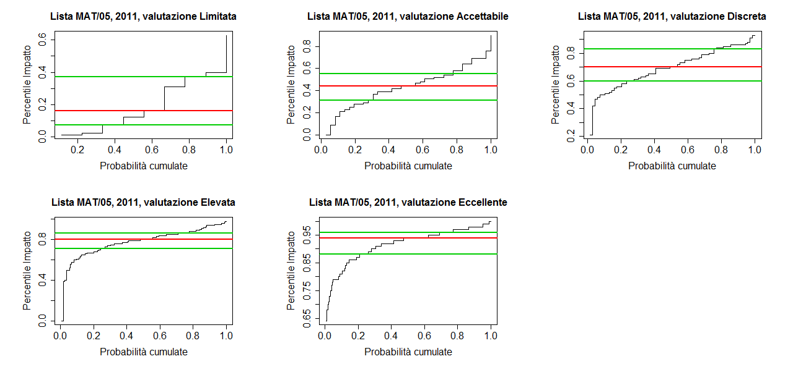
Figura A.3.17: Distribuzione dei percentili d’impatto delle riviste dell’insieme di riferimento MAT/05 che nel 2011 hanno pubblicato un articolo sottomesso al GEV 01, suddivisi rispetto alla classe di merito dell’articolo.

FiguraA.3.18
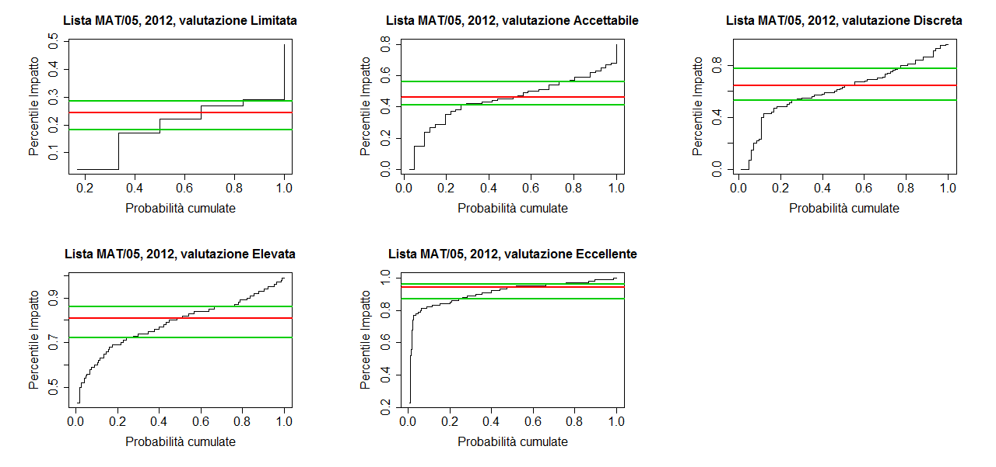
Figura A.3.18: Distribuzione dei percentili d’impatto delle riviste dell’insieme di riferimento MAT/05 che nel 2012 hanno pubblicato un articolo sottomesso al GEV 01, suddivisi rispetto alla classe di merito dell’articolo.

Figura A.3.19
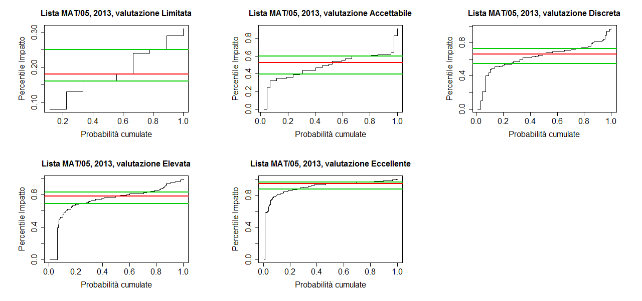
Figura A.3.19: Distribuzione dei percentili d’impatto delle riviste dell’insieme di riferimento MAT/05 che nel 2013 hanno pubblicato un articolo sottomesso al GEV 01, suddivisi rispetto alla classe di merito dell’articolo.

Figura A.3.20
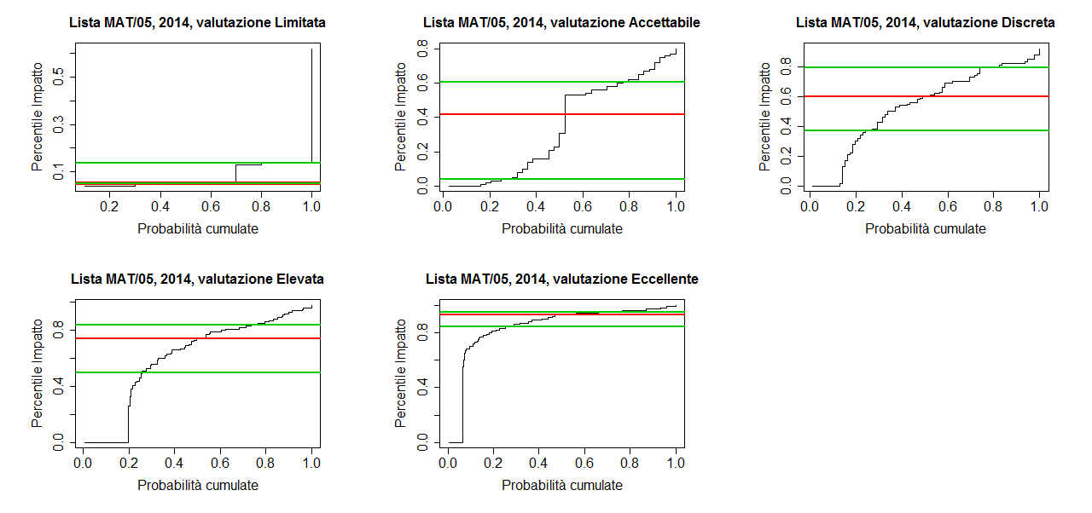
Figura A.3.20: Distribuzione dei percentili d’impatto delle riviste dell’insieme di riferimento MAT/05 che nel 2014 hanno pubblicato un articolo sottomesso al GEV 01, suddivisi rispetto alla classe di merito dell’articolo.

Figura A.3.21
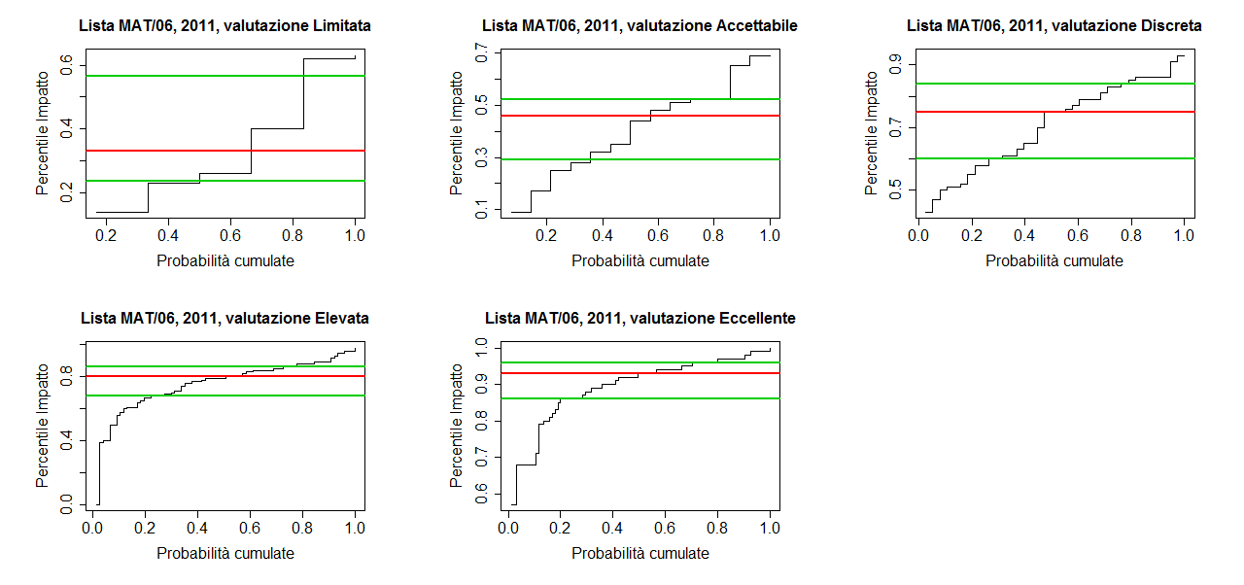
Figura A.3.21: Distribuzione dei percentili d’impatto delle riviste dell’insieme di riferimento MAT/06 che nel 2011 hanno pubblicato un articolo sottomesso al GEV 01, suddivisi rispetto alla classe di merito dell’articolo.

Figura A.3.22
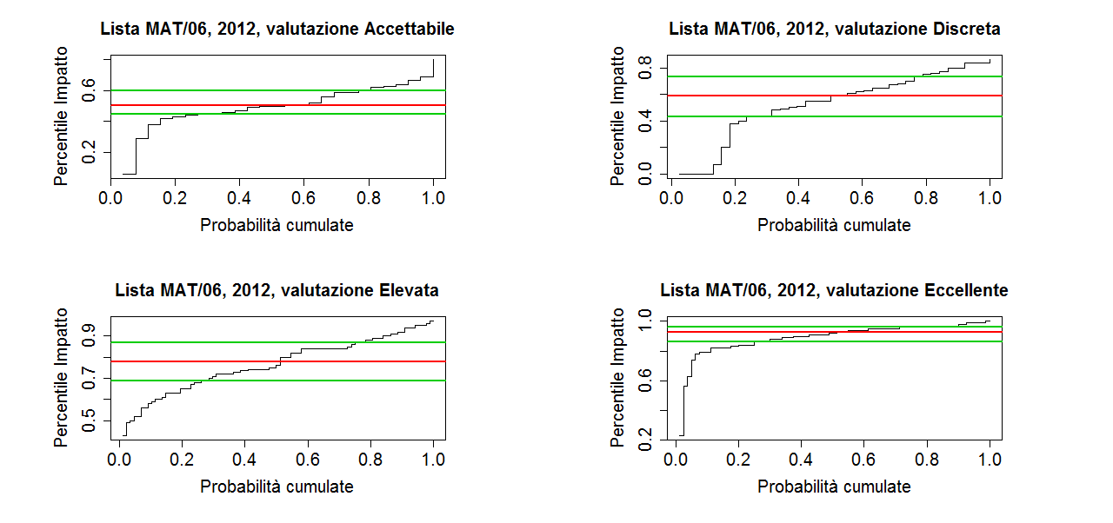
Figura A.3.22: Distribuzione dei percentili d’impatto delle riviste dell’insieme di riferimento MAT/06 che nel 2012 hanno pubblicato un articolo sottomesso al GEV 01, suddivisi rispetto alla classe di merito dell’articolo

Figura A.3.23
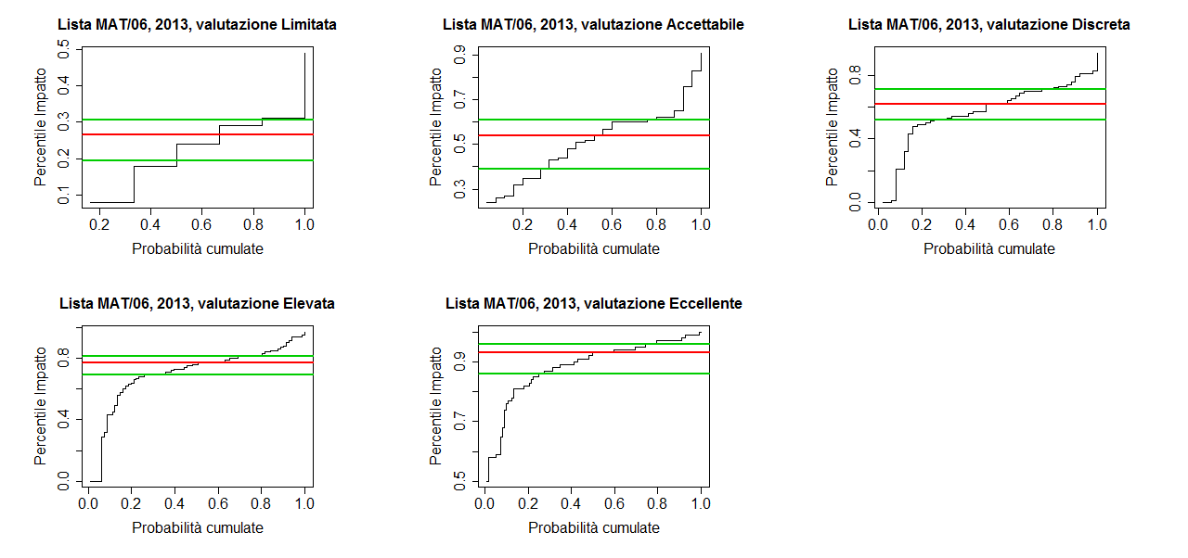
Figura A.3.23: Distribuzione dei percentili d’impatto delle riviste dell’insieme di riferimento MAT/06 che nel 2013 hanno pubblicato un articolo sottomesso al GEV 01, suddivisi rispetto alla classe di merito dell’articolo.

Figura A.3.24
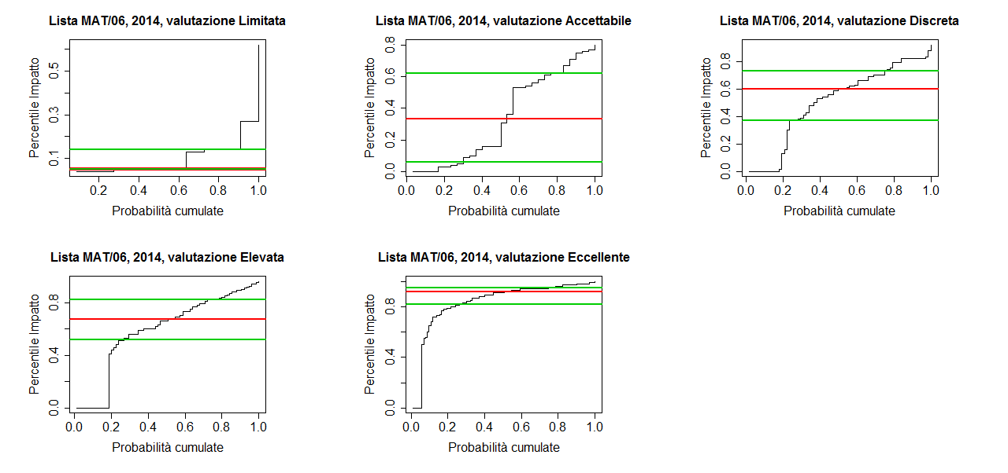
Figura A.3.24: Distribuzione dei percentili d’impatto delle riviste dell’insieme di riferimento MAT/06 che nel 2014 hanno pubblicato un articolo sottomesso al GEV 01, suddivisi rispetto alla classe di merito dell’articolo.

Figura A.3.25
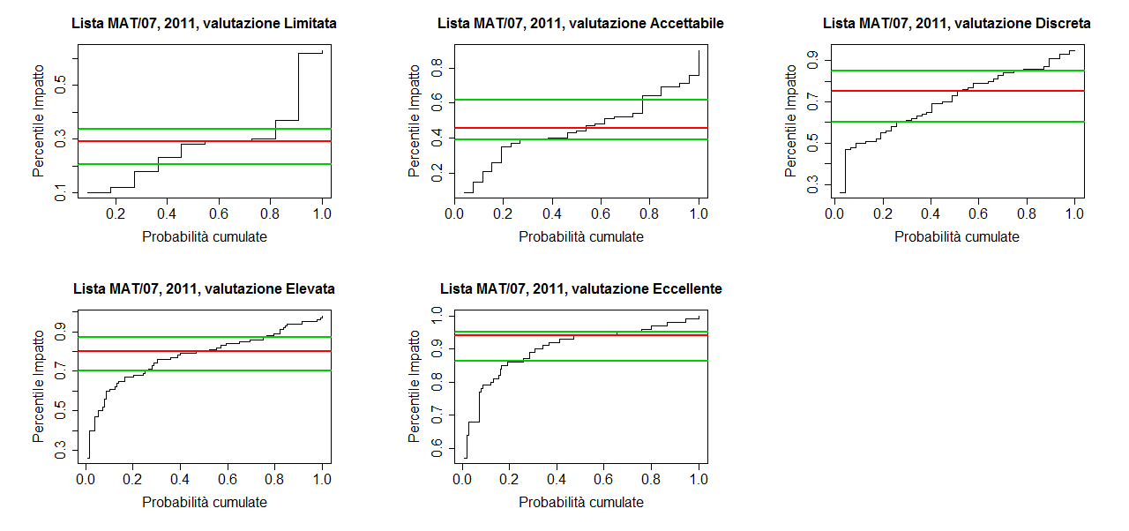
Figura A.3.25: Distribuzione dei percentili d’impatto delle riviste dell’insieme di riferimento MAT/07 che nel 2011 hanno pubblicato un articolo sottomesso al GEV 01, suddivisi rispetto alla classe di merito dell’articolo.

Figura A.3.26
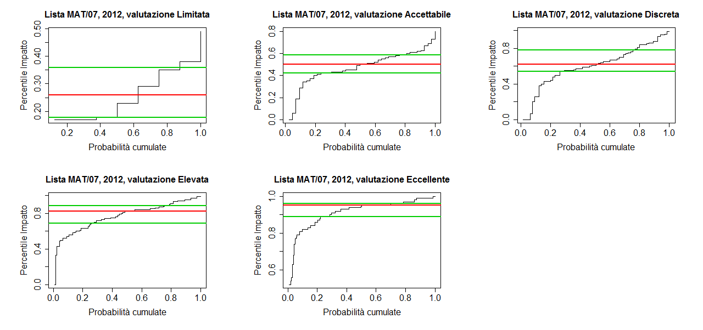
Figura A.3.26: Distribuzione dei percentili d’impatto delle riviste dell’insieme di riferimento MAT/07 che nel 2012 hanno pubblicato un articolo sottomesso al GEV 01, suddivisi rispetto alla classe di merito dell’articolo.

Figura A.3.27
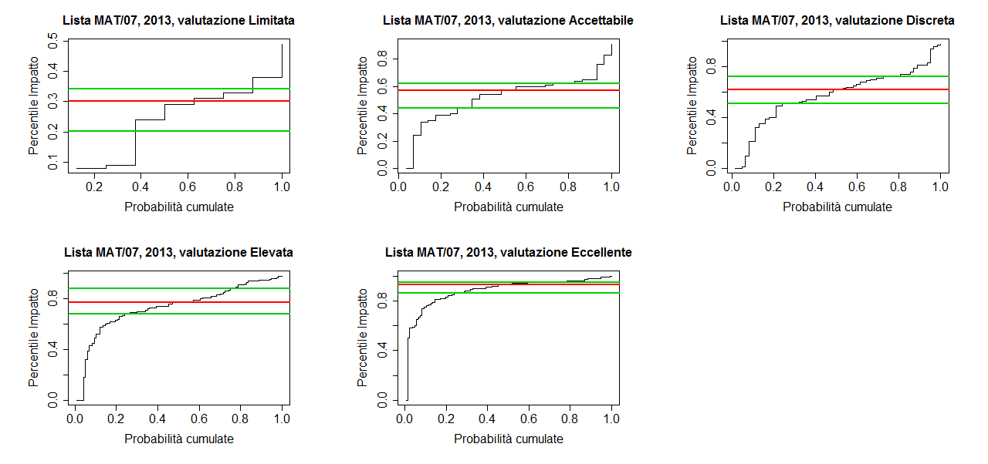
Figura A.3.27: Distribuzione dei percentili d’impatto delle riviste dell’insieme di riferimento MAT/07 che nel 2013 hanno pubblicato un articolo sottomesso al GEV 01, suddivisi rispetto alla classe di merito dell’articolo.

Figura A.3.28
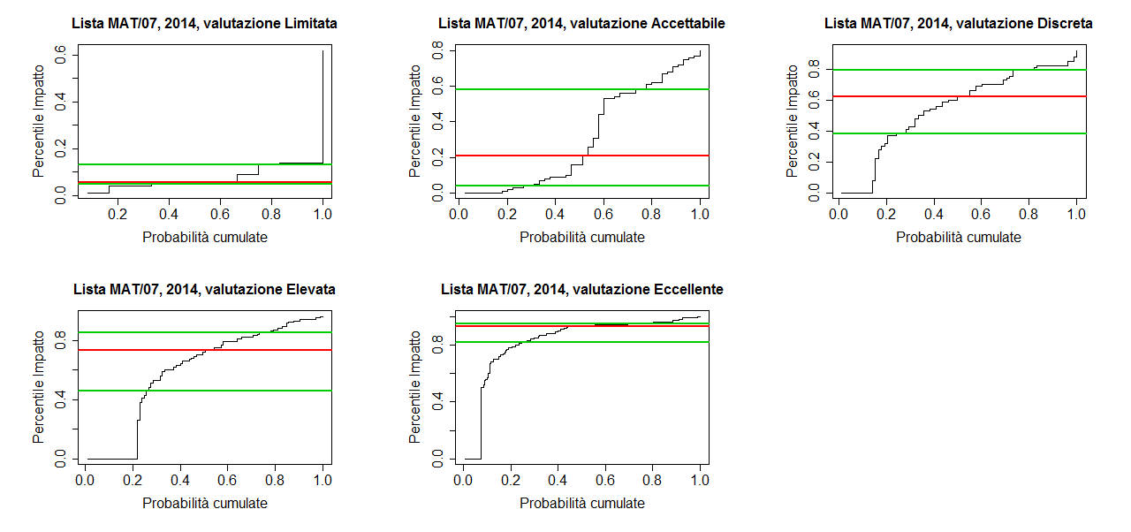
Figura A.3.28: Distribuzione dei percentili d’impatto delle riviste dell’insieme di riferimento MAT/07 che nel 2014 hanno pubblicato un articolo sottomesso al GEV 01, suddivisi rispetto alla classe di merito dell’articolo.

Figura A.3.29
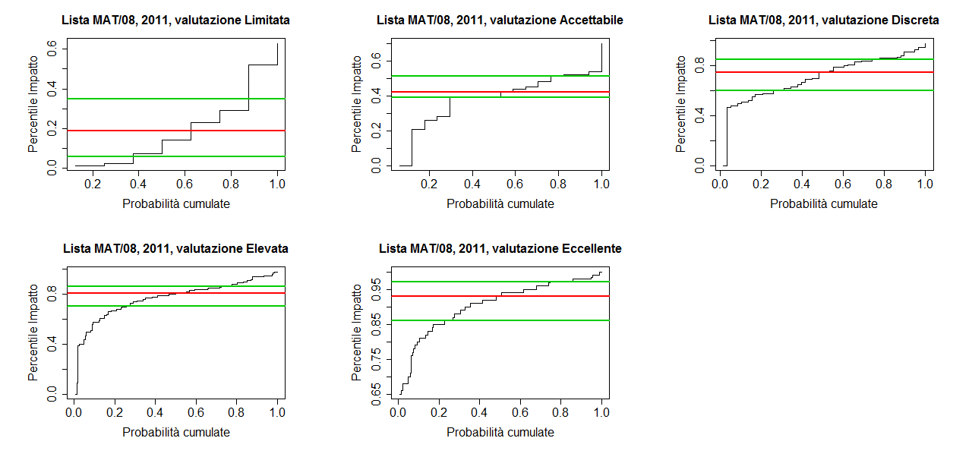
Figura A.3.29: Distribuzione dei percentili d’impatto delle riviste dell’insieme di riferimento MAT/08 che nel 2011 hanno pubblicato un articolo sottomesso al GEV 01, suddivisi rispetto alla classe di merito dell’articolo.

Figura A.3.30
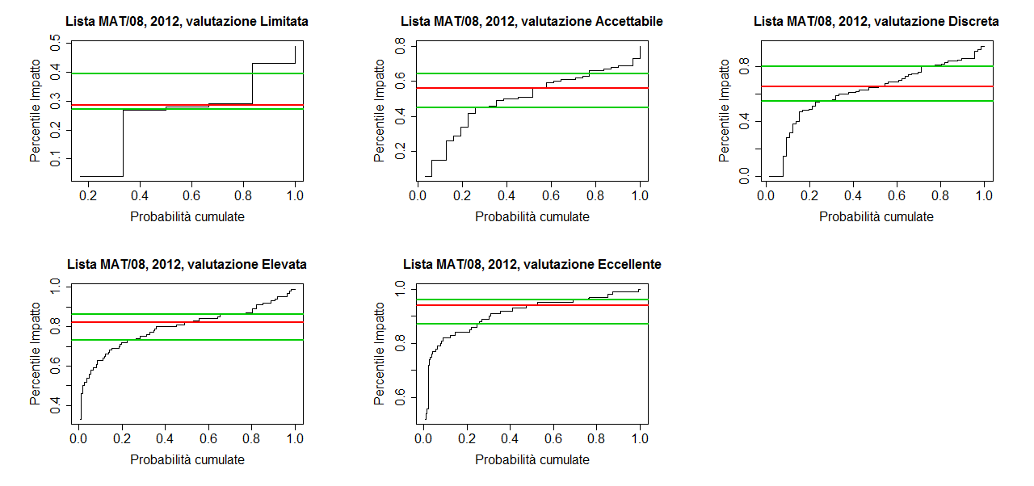
Figura A.3.30: Distribuzione dei percentili d’impatto delle riviste dell’insieme di riferimento MAT/08 che nel 2012 hanno pubblicato un articolo sottomesso al GEV 01, suddivisi rispetto alla classe di merito dell’articolo.

Foglio A.3.31
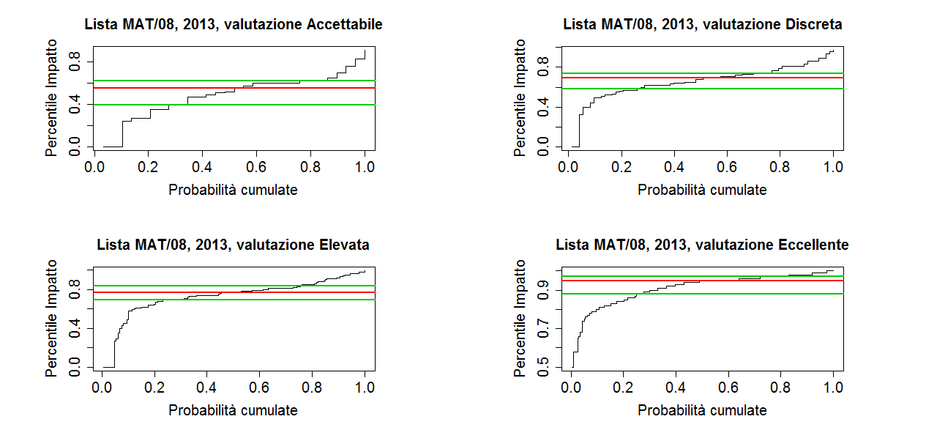
Figura A.3.31: Distribuzione dei percentili d’impatto delle riviste dell’insieme di riferimento MAT/08 che nel 2013 hanno pubblicato un articolo sottomesso al GEV 01, suddivisi rispetto alla classe di merito dell’articolo.

Figure A.3.32
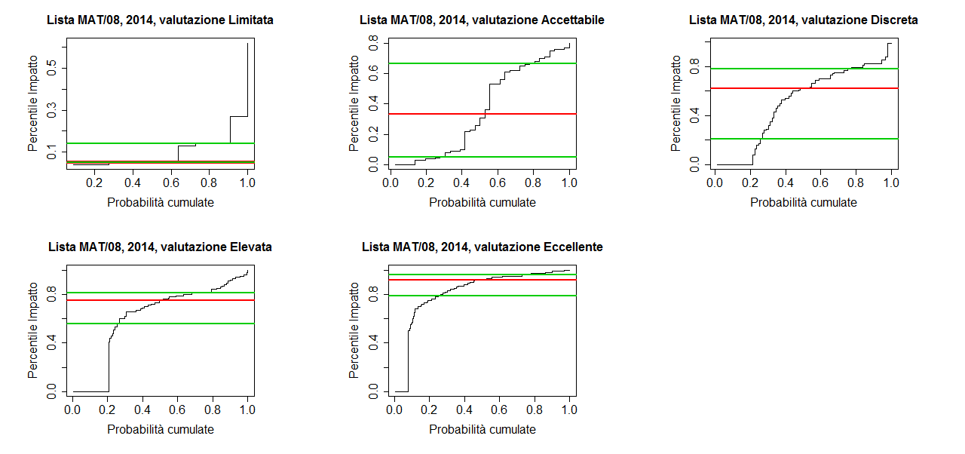
Figura A.3.32: Distribuzione dei percentili d’impatto delle riviste dell’insieme di riferimento MAT/08 che nel 2014 hanno pubblicato un articolo sottomesso al GEV 01, suddivisi rispetto alla classe di merito dell’articolo.

Figure A.3.33
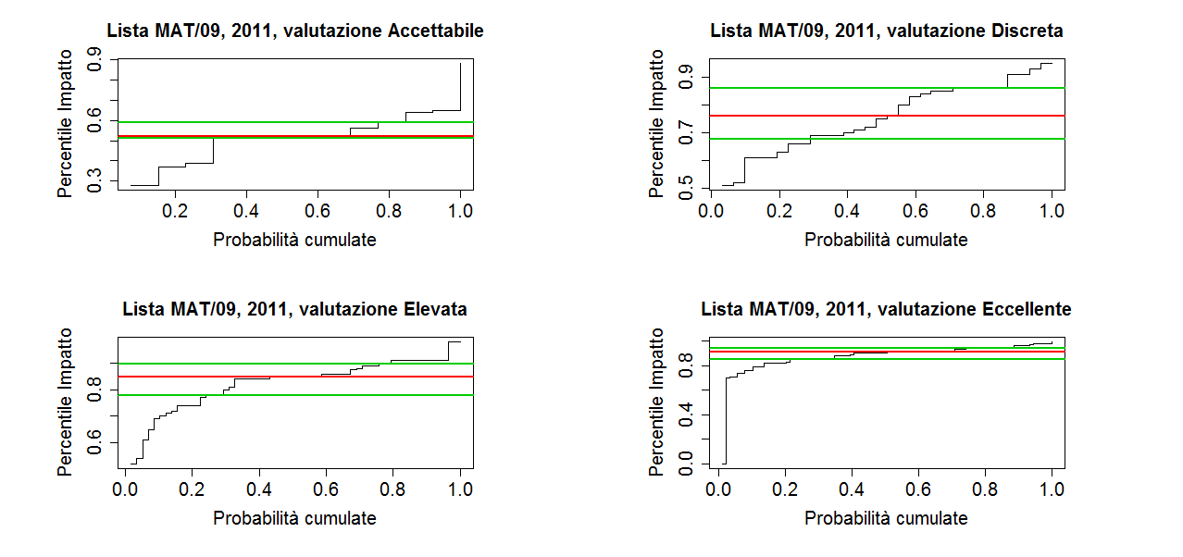
Figura A.3.33: Distribuzione dei percentili d’impatto delle riviste dell’insieme di riferimento MAT/09 che nel 2011 hanno pubblicato un articolo sottomesso al GEV 01, suddivisi rispetto alla classe di merito dell’articolo.

Figura A.3.34
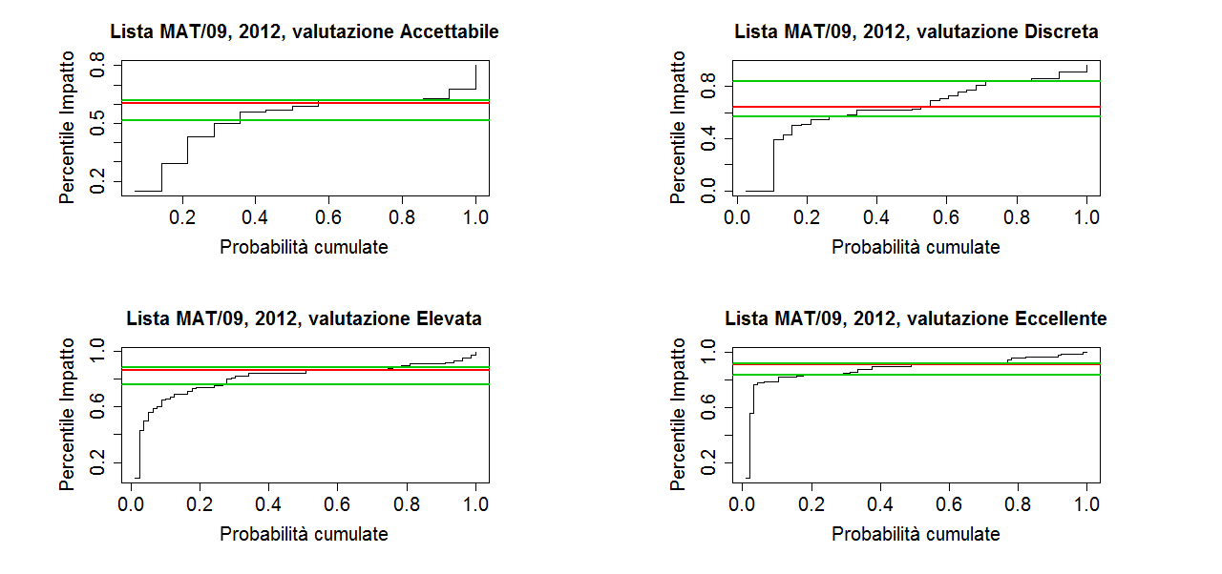
Figura A.3.34: Distribuzione dei percentili d’impatto delle riviste dell’insieme di riferimento MAT/09 che nel 2012 hanno pubblicato un articolo sottomesso al GEV 01, suddivisi rispetto alla classe di merito dell’articolo.

Figura A.3.35
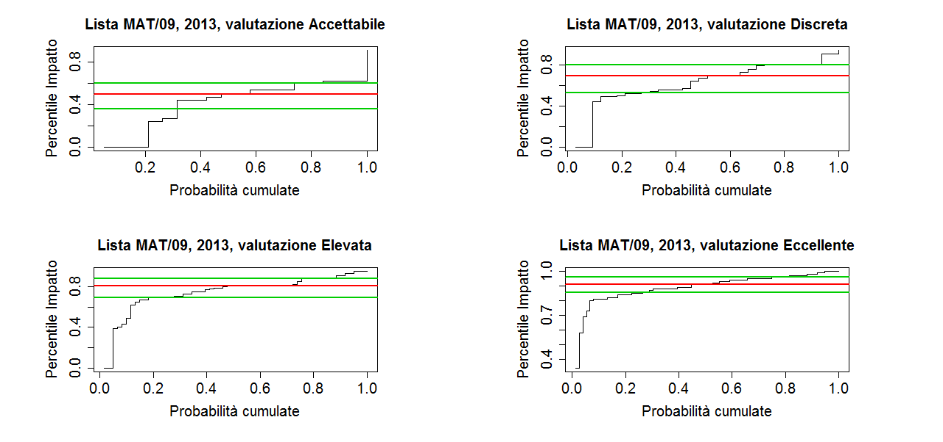
Figura A.3.35: Distribuzione dei percentili d’impatto delle riviste dell’insieme di riferimento MAT/09 che nel 2013 hanno pubblicato un articolo sottomesso al GEV 01, suddivisi rispetto alla classe di merito dell’articolo.

Figura A.3.36
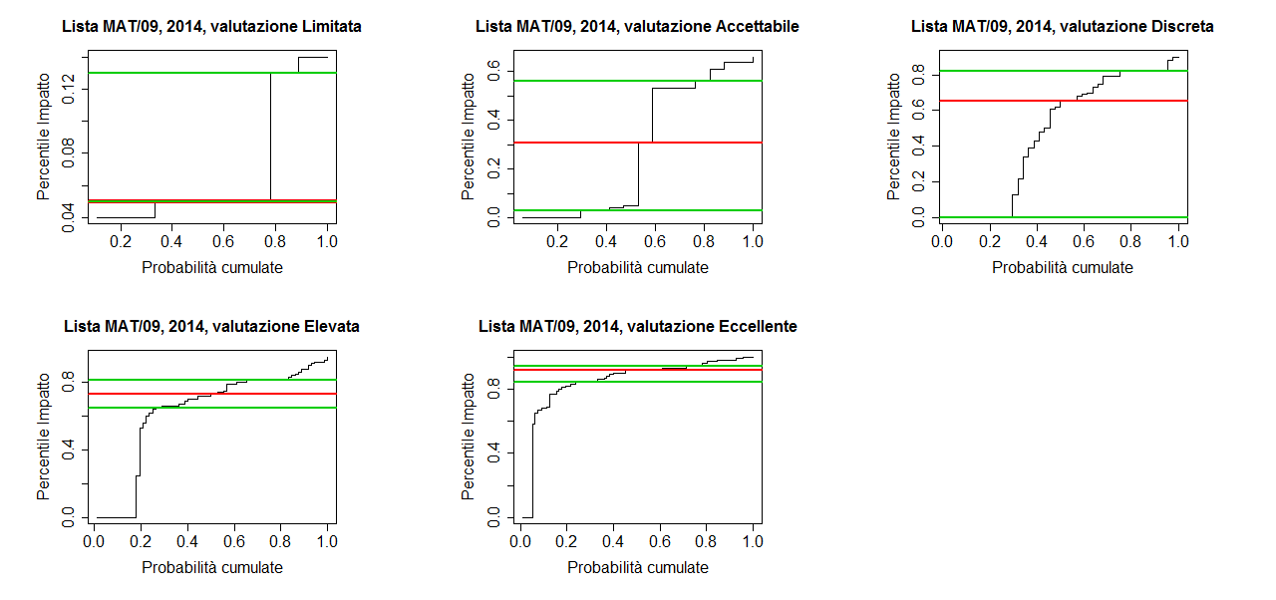
Figura A.3.36: Distribuzione dei percentili d’impatto delle riviste dell’insieme di riferimento MAT/09 che nel 2014 hanno pubblicato un articolo sottomesso al GEV 01, suddivisi rispetto alla classe di merito dell’articolo.

